Planilha1
Validação de Juros compostos

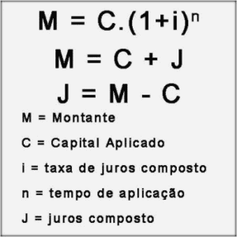
 | C |  | i | n | M
 | Valor |  | taxa | Parcelas | Montante
 | 100 |  | 1% | 10 | R$ 110.46

"Na unha" | 100 | 1
1 | R$ 101.00 | R$ 1.01
2 | R$ 102.01 | R$ 1.02
3 | R$ 103.03 | R$ 1.03
4 | R$ 104.06 | R$ 1.04
5 | R$ 105.10 | R$ 1.05
6 | R$ 106.15 | R$ 1.06
7 | R$ 107.21 | R$ 1.07
8 | R$ 108.29 | R$ 1.08
9 | R$ 109.37 | R$ 1.09
10 | R$ 110.46 | R$ 1.10

